2019_data
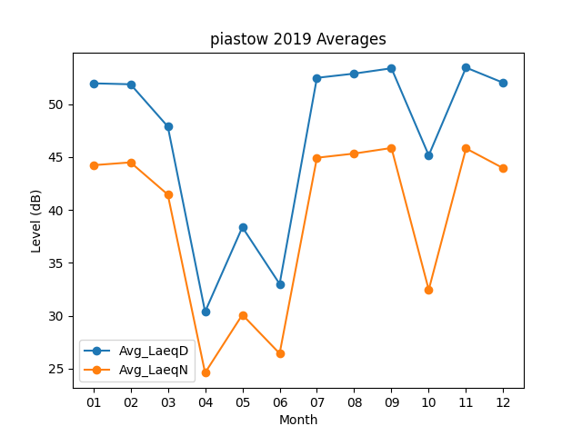
Month | Avg_LaeqD | Avg_LaeqN
01 | 51.977419355 | 44.238709677
02 | 51.889285714 | 44.503571429
03 | 47.893548387 | 41.461290323
04 | 30.386666667 | 24.613333333
05 | 38.377419355 | 30.1
06 | 33.01 | 26.436666667
07 | 52.496774194 | 44.941935484
08 | 52.896774194 | 45.338709677
09 | 53.4 | 45.866666667
10 | 45.167741935 | 32.458064516
11 | 53.466666667 | 45.82
12 | 52.029032258 | 43.951612903

